Game pitch
Space Shooter

1 | General | Platform | 2D
 |  | Ratio | 9:16 (Màn hình dọc)
 |  | View | Third-person
 |  | Game Category | Hyper-casual
 |  | Control | Sử dụng các phím W-A-S-D để di chuyển nhân vật lên-trái-xuống-phải

2 | Core lope
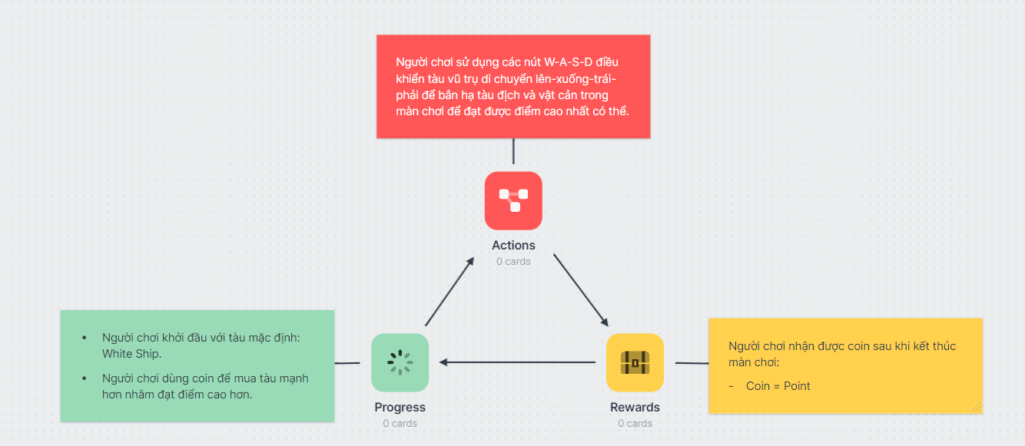

3 | Game elements | Main character | Tàu vũ trụ người chơi điều khiển
 |  | Player's ship bullet | Đạn từ tàu vũ trụ người chơi điều khiển
 |  | Enemies | Kẻ địch của người chơi bao gồm các tàu địch và các tiểu hành tinh
 |  | Enemies' ship bullet | Đạn từ tàu vũ trụ địch

4 | Game mechanic | Movement | Sử dụng các phím W-A-S-D để di chuyển nhân vật lên-trái-xuống-phải
 |  | Fire | Đạn sẽ sinh ra theo thời gian từ tàu của người chơi/địch
 |  | Score & coins | Nhận điểm bắn hạ tàu địch
 |  | Shop | Cửa hàng để mua/chọn tàu
 |  | Spawn enemies | Cơ chế sinh kẻ địch theo thời gian

5 | Art style |  | Game 2D lấy chủ đề vũ trụ, màu sắc tối

6 | Monetization | IAP | Không
 |  | Subcriptions | Không
 |  | IAA | Không
 |  |  | Không
 |  |  | Không

Enemies
No | Enemies | HP | Image | Bullet
1 | Enemy_1 | 4
2 | Enemy_2 | 6
3 | Enemy_3 | 16 | 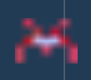
4 | Enemy_4 | 32 | 
5 | Enemy_5 | 60
6 | Big_Planet | 18 | 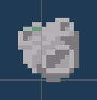
7 | Small_Planet | 8

